3 - LUP - Cartões de Anomalia
 |  | TPM LIÇÃO DE UM PONTO - LUP

Setor:________________________ |  |  |  |  |  | Linha:__________________________ |  |  |  |  | Lider:________________________ |  |  |  | Turno:

TEMA: |  | PREENCHIMENTO DOS CARTÕES (VERMELHO E AMARELO) DE MANUTENÇÃO AUTÔNOMA |  |  |  |  |  |  |  |  |  |  | REGISTRO:
 |  |  |  |  |  |  |  |  |  |  |  |  | TPM - 0001 / 2025
CLASSIFICAÇÃO: ( IdentifIcar: "X" ) |  |  | X | Conhecimento básico |  |  |  | Caso de Melhoria |  |  | Caso de problemas

OBJETIVO: |  | Orientar os colaboradores a forma correta de preencher os cartões de anomalias de manutenção autônoma

DESENHO OU FOTO:
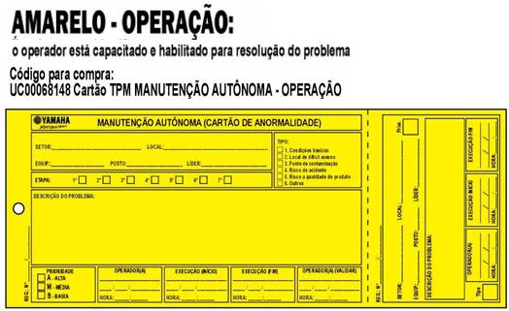
COMO PREENCHER CORRETAMENTE O CARTÃO?

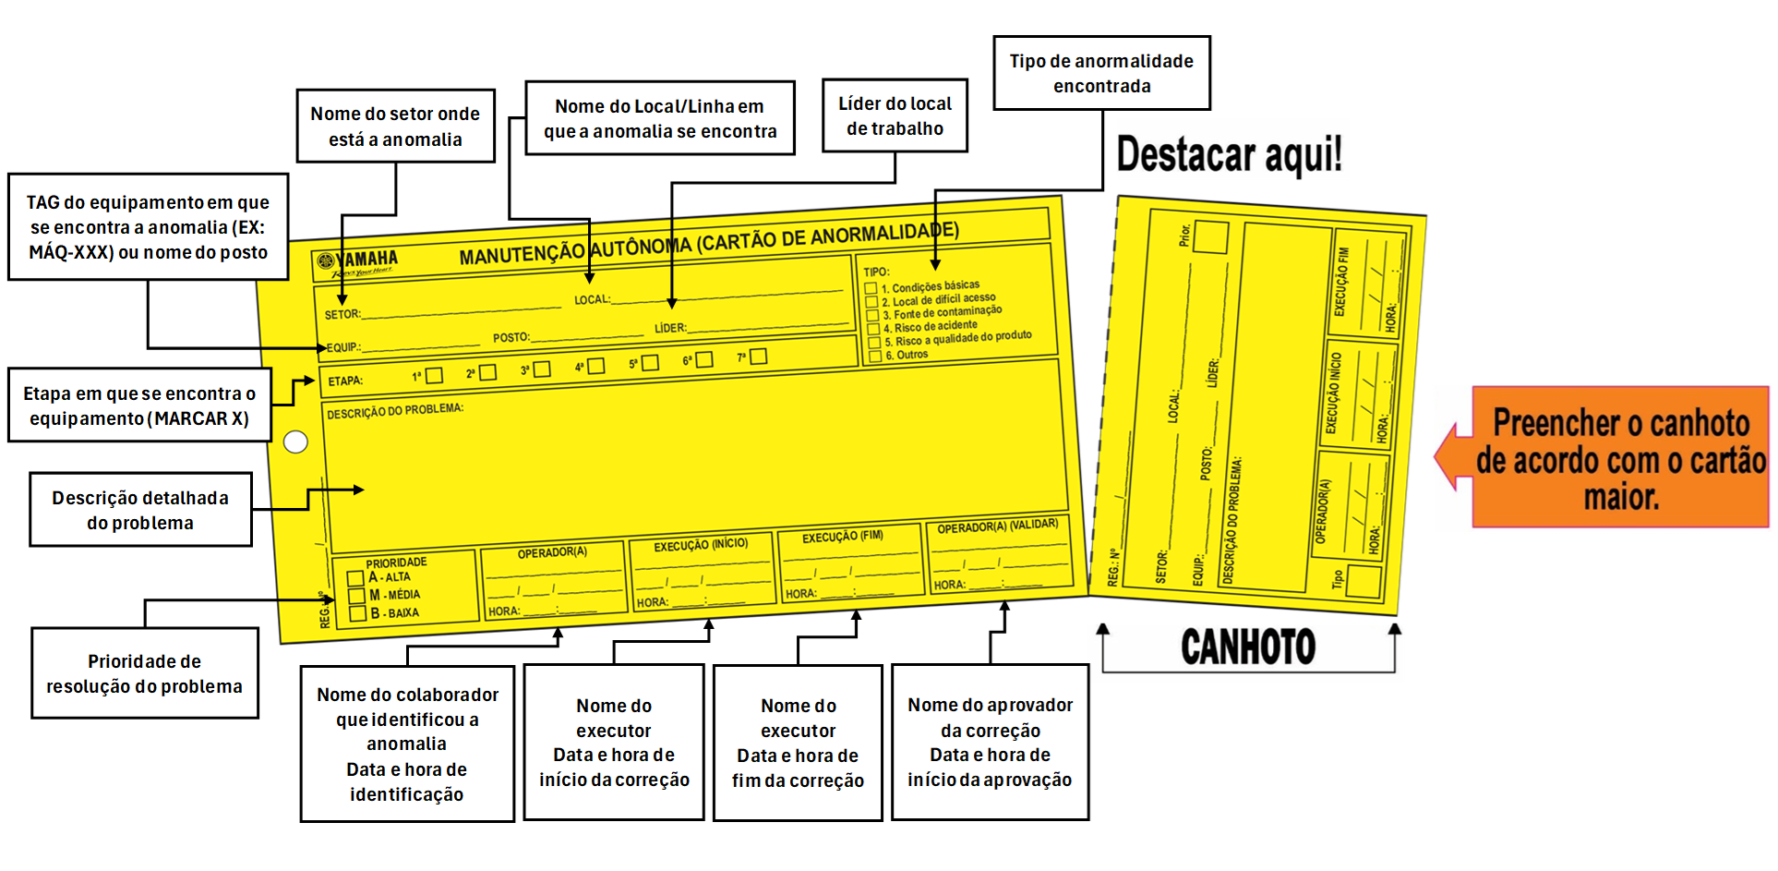

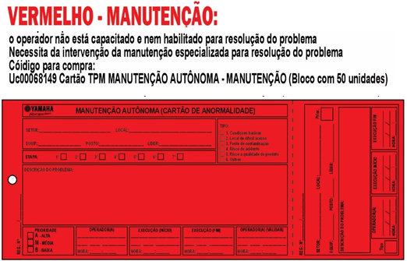

QUAIS OS TIPOS DE ANOMALIAS? COMO SABER A PRIORIDADE DE SOLUÇÃO DA ANOMALIA?

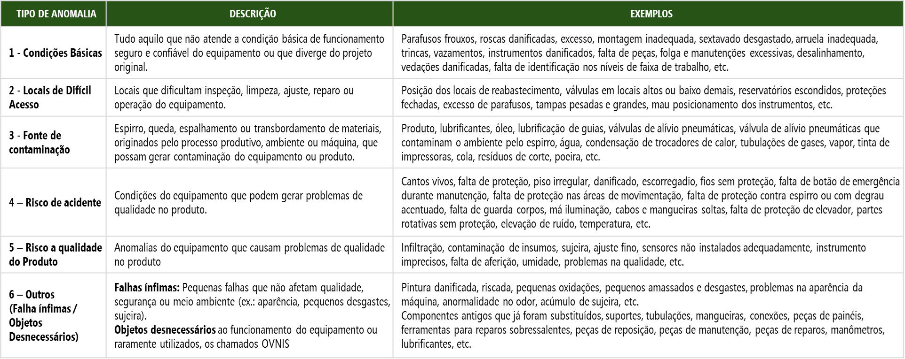
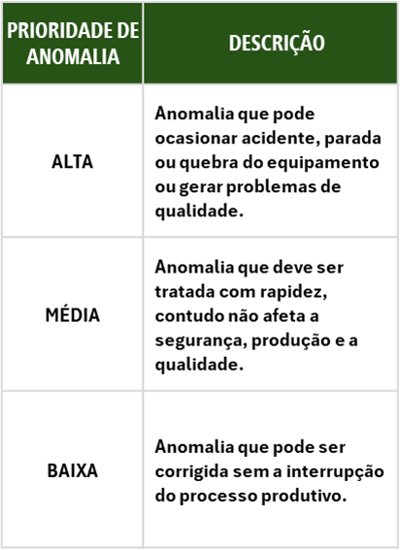

TREINAMENTOS | DATAS |  | ____/____/____ |  | ____/____/____ |  | ____/____/____ |  | ____/____/____ | ____/____/____ |  | ELABORADO |  | REVISADO |  | APROVADO

 | Instrutor(a): |  |  |  |  |  |  |  |  |  |  | _____/_____/_____ |  | _____/_____/_____ |  | _____/_____/_____

 | Funcionário(a):

5 - Gestão dos Cartões
 |  | TPM LIÇÃO DE UM PONTO - LUP

Setor:________________________ |  |  |  |  |  | Linha:__________________________ |  |  |  |  | Lider:________________________ |  |  |  | Turno:

TEMA: |  | GESTÃO DE CARTÕES EM ATRASO |  |  |  |  |  |  |  |  |  |  | REGISTRO:
 |  |  |  |  |  |  |  |  |  |  |  |  | TPM - 0001 / 2025
CLASSIFICAÇÃO: ( IdentifIcar: "X" ) |  |  | X | Conhecimento básico |  |  |  | Caso de Melhoria |  |  | Caso de problemas

OBJETIVO: |  | Orientar os colaboradores a forma correta de gestão e posicionamento dos cartões em atraso
DESENHO OU FOTO:

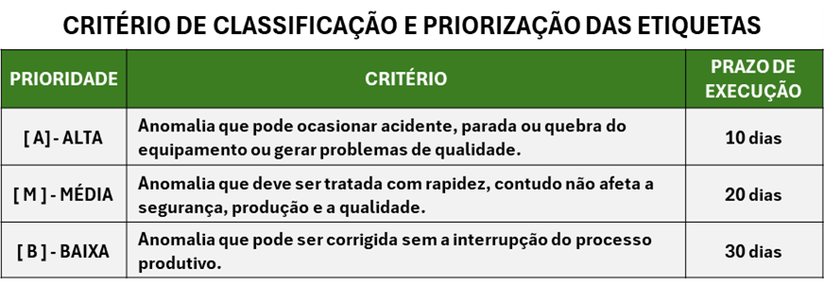
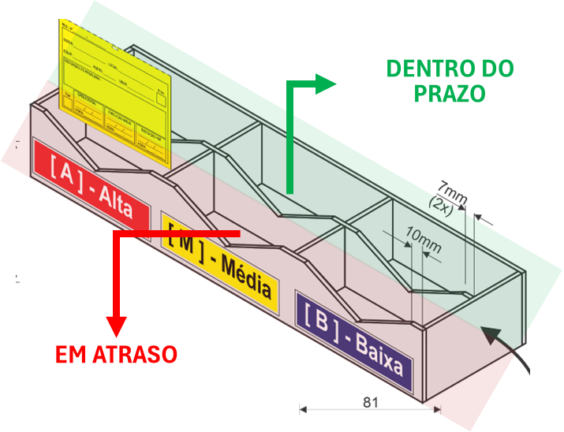

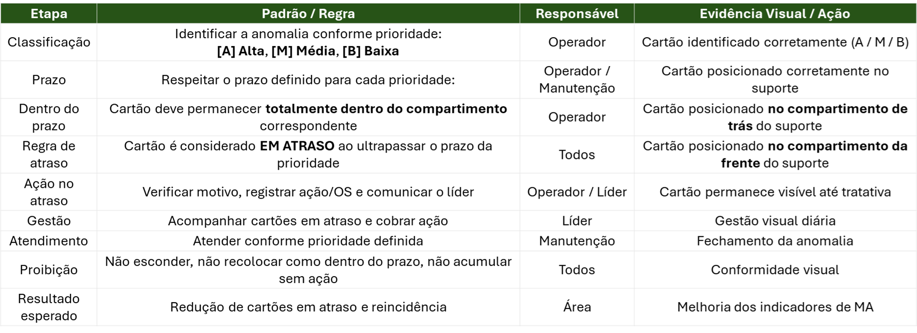

TREINAMENTOS | DATAS |  | ____/____/____ |  | ____/____/____ |  | ____/____/____ |  | ____/____/____ | ____/____/____ |  | ELABORADO |  | REVISADO |  | APROVADO

 | Instrutor(a): |  |  |  |  |  |  |  |  |  |  | _____/_____/_____ |  | _____/_____/_____ |  | _____/_____/_____

 | Funcionário(a):

8 - LUP rev.01
 |  | TPM LIÇÃO DE UM PONTO - LUP

Setor:________________________ |  |  |  | Linha:__________________________ |  |  |  |  | Lider:________________________ |  |  |  | Turno: ___________

TEMA: |  |  |  |  |  |  |  |  |  |  | REGISTRO:
 |  |  |  |  |  |  |  |  |  |  | _____________________ / ____________

CLASSIFICAÇÃO: ( IdentifIcar: "X" ) |  |  | CONHECIMENTO BÁSICO |  | CASO DE MELHORIA |  |  |  | CASO DE PROBLEMA

REGISTRO DE LUP's
OBJETIVO:
DESENHO / ILUSTRAÇÃO:

 |  |  |  |  |  |  |  |  |  |  |  |  |  | Responsável | Evidência Visual / Ação
 |  |  |  |  |  |  |  |  |  |  |  |  |  | Operador | Cartão identificado corretamente (A / M / B)

 |  |  |  |  |  |  |  |  |  |  |  |  |  | Operador / Manutenção | Cartão posicionado corretamente no suporte
 |  |  |  |  |  |  |  |  |  |  |  |  |  | Operador | Cartão posicionado no compartimento de trás do suporte
 |  |  |  |  |  |  |  |  |  |  |  |  |  | Todos | Cartão posicionado no compartimento da frente do suporte
 |  |  |  |  |  |  |  |  |  |  |  |  |  | Operador / Líder | Cartão permanece visível até tratativa
 |  |  |  |  |  |  |  |  |  |  |  |  |  | Líder | Gestão visual diária
 |  |  |  |  |  |  |  |  |  |  |  |  |  | Manutenção | Fechamento da anomalia
 |  |  |  |  |  |  |  |  |  |  |  |  |  | Todos | Conformidade visual
 |  |  |  |  |  |  |  |  |  |  |  |  |  | Área | Melhoria dos indicadores de MA

REV. | MOTIVO DA REVISÃO |  |  |  |  | DATA |  | ELABORADO |  | REVISADO |  |  | APROVADO
02 |  |  |  |  |  | ____/____/____
01 |  |  |  |  |  | ____/____/____
00 |  |  |  |  |  | ____/____/____

 |  | REGISTRO DE TREINAMENTOS

DATA |  | INSTRUTOR |  | FUNCIONÁRIO |  |  | DATA |  | INSTRUTOR |  |  | FUNCIONÁRIO

____/____/____ |  |  |  |  |  |  | ____/____/____

____/____/____ |  |  |  |  |  |  | ____/____/____

____/____/____ |  |  |  |  |  |  | ____/____/____

____/____/____ |  |  |  |  |  |  | ____/____/____

____/____/____ |  |  |  |  |  |  | ____/____/____

____/____/____ |  |  |  |  |  |  | ____/____/____

____/____/____ |  |  |  |  |  |  | ____/____/____

____/____/____ |  |  |  |  |  |  | ____/____/____

____/____/____ |  |  |  |  |  |  | ____/____/____

____/____/____ |  |  |  |  |  |  | ____/____/____

____/____/____ |  |  |  |  |  |  | ____/____/____

____/____/____ |  |  |  |  |  |  | ____/____/____

____/____/____ |  |  |  |  |  |  | ____/____/____

____/____/____ |  |  |  |  |  |  | ____/____/____

____/____/____ |  |  |  |  |  |  | ____/____/____

____/____/____ |  |  |  |  |  |  | ____/____/____

____/____/____ |  |  |  |  |  |  | ____/____/____

____/____/____ |  |  |  |  |  |  | ____/____/____

____/____/____ |  |  |  |  |  |  | ____/____/____

____/____/____ |  |  |  |  |  |  | ____/____/____

____/____/____ |  |  |  |  |  |  | ____/____/____

____/____/____ |  |  |  |  |  |  | ____/____/____

____/____/____ |  |  |  |  |  |  | ____/____/____

____/____/____ |  |  |  |  |  |  | ____/____/____

____/____/____ |  |  |  |  |  |  | ____/____/____

____/____/____ |  |  |  |  |  |  | ____/____/____

____/____/____ |  |  |  |  |  |  | ____/____/____

____/____/____ |  |  |  |  |  |  | ____/____/____

____/____/____ |  |  |  |  |  |  | ____/____/____

____/____/____ |  |  |  |  |  |  | ____/____/____

____/____/____ |  |  |  |  |  |  | ____/____/____

____/____/____ |  |  |  |  |  |  | ____/____/____

____/____/____ |  |  |  |  |  |  | ____/____/____

____/____/____ |  |  |  |  |  |  | ____/____/____

____/____/____ |  |  |  |  |  |  | ____/____/____

____/____/____ |  |  |  |  |  |  | ____/____/____

____/____/____ |  |  |  |  |  |  | ____/____/____

____/____/____ |  |  |  |  |  |  | ____/____/____

____/____/____ |  |  |  |  |  |  | ____/____/____

____/____/____ |  |  |  |  |  |  | ____/____/____

____/____/____ |  |  |  |  |  |  | ____/____/____

____/____/____ |  |  |  |  |  |  | ____/____/____

____/____/____ |  |  |  |  |  |  | ____/____/____

____/____/____ |  |  |  |  |  |  | ____/____/____

____/____/____ |  |  |  |  |  |  | ____/____/____

____/____/____ |  |  |  |  |  |  | ____/____/____

